예시1
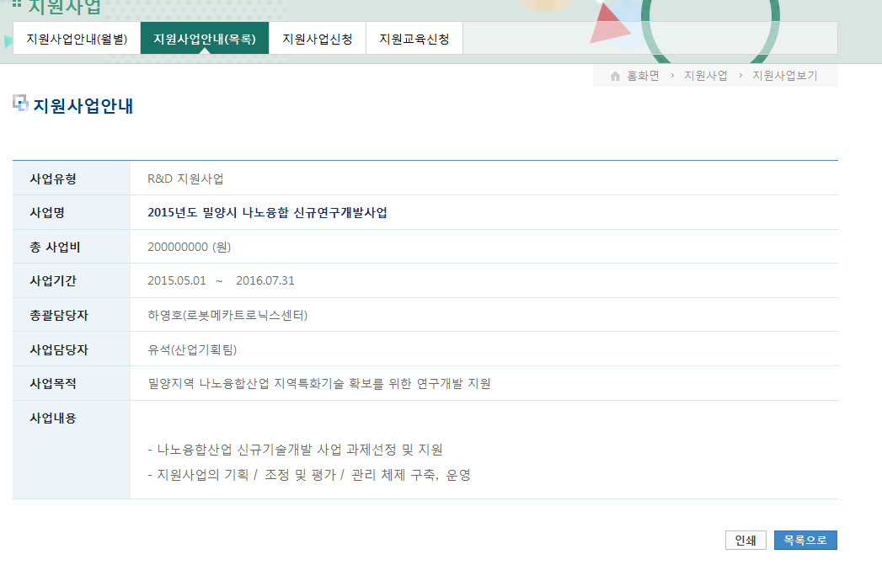
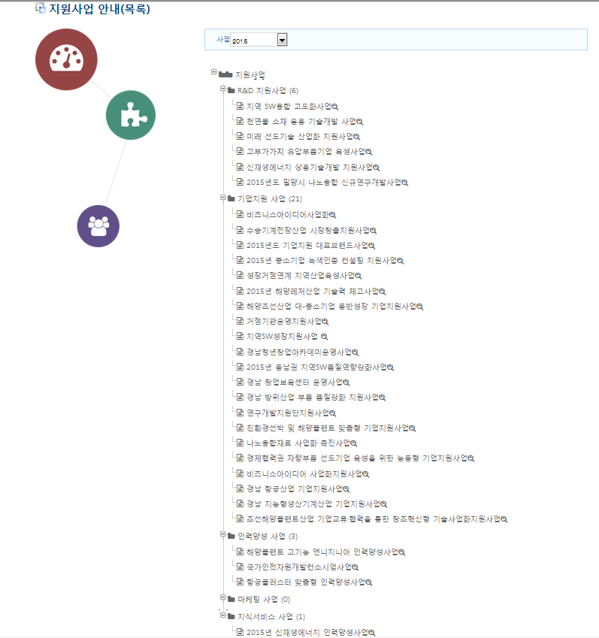
구분(예시) | 사업명 | 총사업비 | 사업기간 | 총괄담당자 | 사업담당자 | 사업목적 | 사업내용
R&D지원사업 | 2015년도 밀양시 나노융합 신규연구개발사업 | 200,000,000 | 2015.05.01 ~ 2016.07.31 | OOO(부서명) | OOO(부서명) | 밀양지역 나노융합산업 지역특화기술 확보를 위한 연구개발 지원 | 1. 나노융합산업 신규기술개발 사업 과제선정 및 지원 2. 지원사업의 기획/조정및평가/관리체제구축,운영
R&D지원사업 | 지역SW융합 고도화사업 | - | 2015.02.02 ~ 2015.03.02 | OOO(부서명) | OOO(부서명) | 지역SW융합 고도화사업 기술개발 지원을 위한 기술 수요조사 | 1. 지역SW융합제품 상용화 지원사업 2. SW융합기술 고도화 기술개발사업
기업지원사업 | 비즈니스아이디어사업화 | 200,000,000 | 2014.07.01 ~ 2015.06.30 | OOO(부서명) | OOO(부서명) | 비즈니스 아이디어 사업화 | 1. BI발굴:비즈니스 기반 신산업창출을 위한 창의적 아이디어 발굴 2. BI권리화:아이디어 권리화 지원 및 제품인증 지원 3. BI컨설팅:창의적인 아이디어에 대한 시제품 제작 지원 4. 시제품제작:우수한 아이디어에 대한 시제품 제작 지원 5. 투자연계:권리화된 BI에 대한 투자 연계 지원
기업지원사업 | 연구개발지원단지원사업 | - | 2015.02.01 ~ 2016.01.31 | OOO(부서명) | OOO(부서명) | 연구개발지원단지원 | 연구개발지원단지원
기업지원사업 | 지역SW성장지원사업 | 581,000,000 | 2015.01.01 ~ 2015.12.31 | OOO(부서명) | OOO(부서명) | 경남SW기업성장을 위해 SW기업을 대상으로 국내외 마케팅, 인력양성, 기술지원, 네트워크 구축 등을 지원하여 지역 경제 활성화와 SW기업성장 등에 기여 | 경남SW기업성장을 위해 SW기업을 대상으로 국내외 마케팅,인력양성,기술지원,네트워크 구축 등을 지원하여 지역 경제 활성화와 SW기업성장 등에 기여
인력양성사업 | 국가인적자원개발컨소시엄사업 | - | 2015.01.01 ~ 2015.12.31 | OOO(부서명) | OOO(부서명) | 경남지역의 5+1 핵심전략~~~~~~~~~~~~ | ~~~~~~~~~~~
인력양성사업 | 항공클러스터 맞춤형 인력양성사업 | 580,000,000 | 2015.01.01 ~ 2015.12.31 | OOO(부서명) | OOO(부서명) | 글로벌 경남항공산업클러스터 도약을 위한 맞춤형 인력 양성 및 일자리 창출 | ~~~~~~~~~~~
지식서비스사업 | 2015년 신재셍에너지 인력양성사업 | 200,000,000 | 2015.01.01 ~ 2015.12.31 | OOO(부서명) | OOO(부서명) | 경남의 미래 50년 성장동력 산업으로 육성하기 위해, 신재생 에너지관련 기업체에게 맞춤형 기술인력 양성 및 공급 | ~~~~~~~~~~~

